154
2.4. ІНДЕКСИ ЦІН ПРОДУКЦІЇ СІЛЬСЬКОГО ГОСПОДАРСТВА, РЕАЛІЗОВАНОЇ ПІДПРИЄМСТВАМИ
PRICE INDICES OF AGRICULTURAL PRODUCTION SOLD BY ENTERPRISES

(до попереднього року / to previous year)
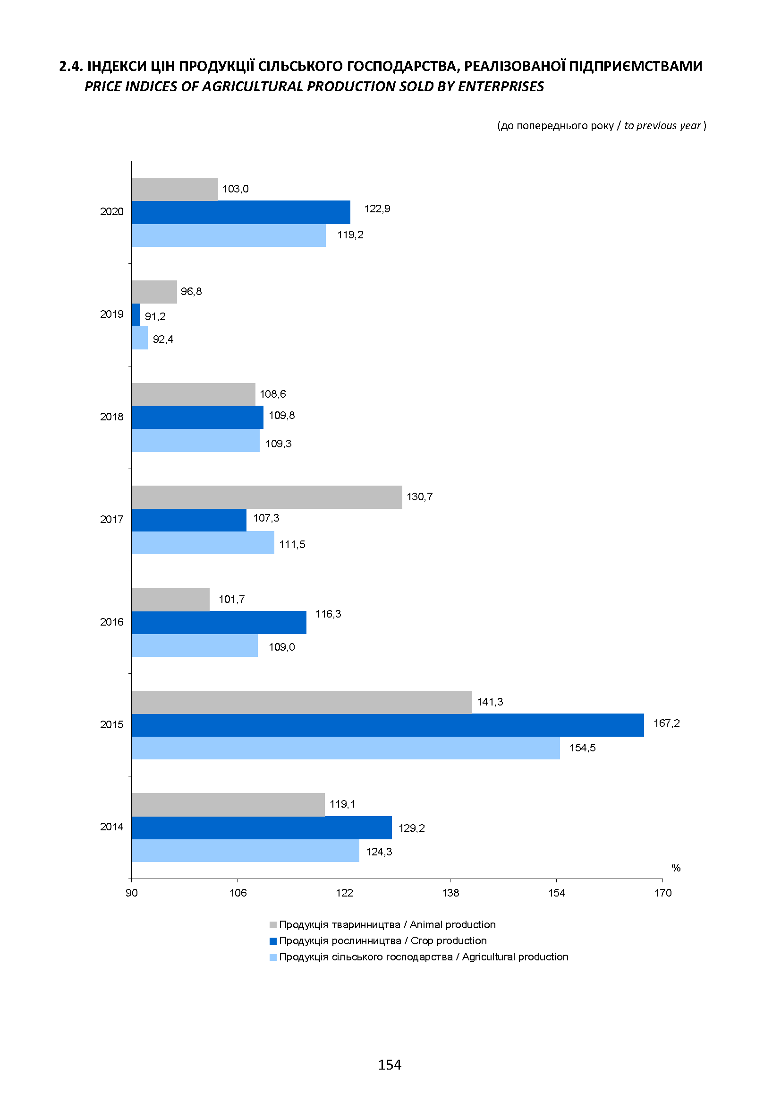

169
3.10. ІНДЕКСИ ЦІН У БУДІВНИЦТВІ
CONSTRUCTION PRICE INDICES
(грудень до грудня попереднього року / December to December of previous year)
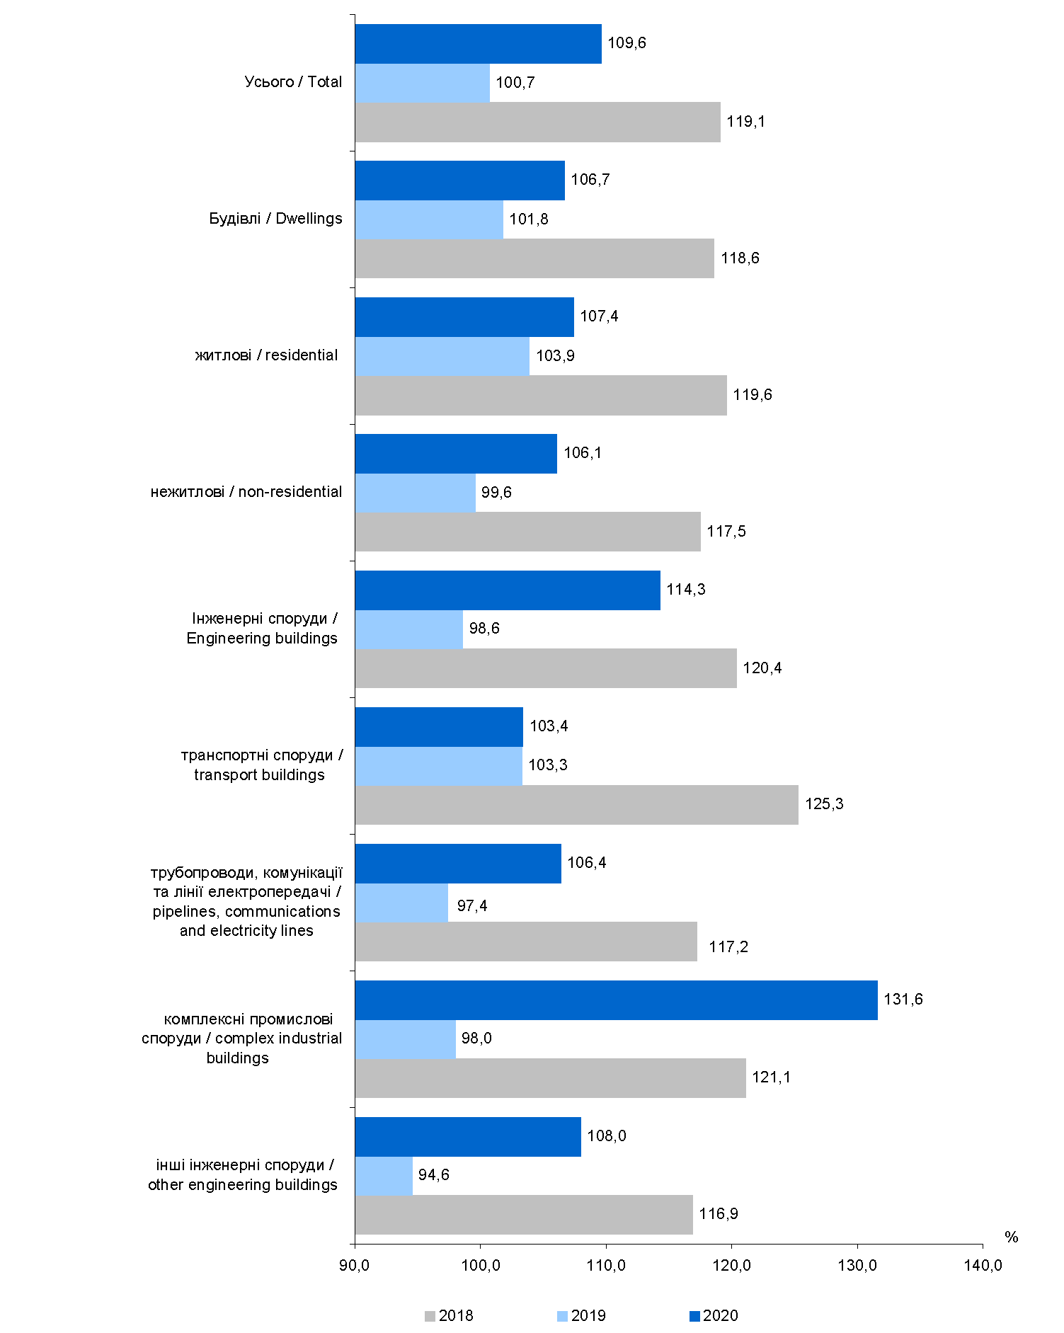

176
4.3. ІНДЕКСИ ТАРИФІВ НА ВАНТАЖНІ ПЕРЕВЕЗЕННЯ ЗАЛІЗНИЧНИМ ТРАНСПОРТОМ
TARIFF INDICES FOR CARGO TRANSPORTATION BY RAIL
(до попереднього року / to previous year)
